상품제안서
레빗 QN1 C타입 OTG 메모리 3.0 16~256GB | 상품코드: F33063

 |  |  |  |  |  |  | 02-412-0044 | www.easy1.co.kr
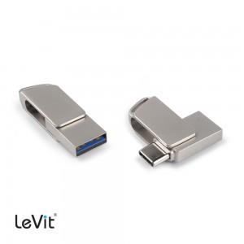

【상세/제작정보】

【인쇄/포장옵션】 | 레이저 / 기본케이스 (아트지 선물포장 가능)

【공급단가】 | 수량 | 50~ | 100~ | 500~ | 1,000~ | 2,000~
*VAT별도 | 16GB | 10,220원 | 10,060원 | 9,810원 | 9,570원 | 9,400원
 | 32GB | 13,060원 | 12,850원 | 12,540원 | 12,230원 | 12,020원
 | 64GB | 21,020원 | 20,680원 | 20,180원 | 19,670원 | 19,340원
 | 128GB | 34,650원 | 34,100원 | 33,270원 | 32,440원 | 31,880원

【상품 URL】 | https://dev.easy1.co.kr:443/src/goods_detail.php?gdno=33063

